订单
辅料订单
 |  |  | 公司预算单号：24YS07002FC
 |  |  |  |  |  |  |  |  |  |  |  | 表六

款式号： |  |  | 款号 | J9L0071C 订单
供应商名称： |  |  |  |  |  | 上海汭珩包装科技有限公司
 |  |  |  |  |  |  |  |  |  |  | 供应商编号：
 |  |  |  |  |  |  |  |  |  |  | 联系人电话：
供应商联系人： |  |  |  |  |  | 范勤

下单日期: |  |  |  |  |  | 2024-03-04
 |  |  |  |  |  |  |  |  |  |  | 业务员：

JOLIE & JOY # 056 WHITE 系列标牌

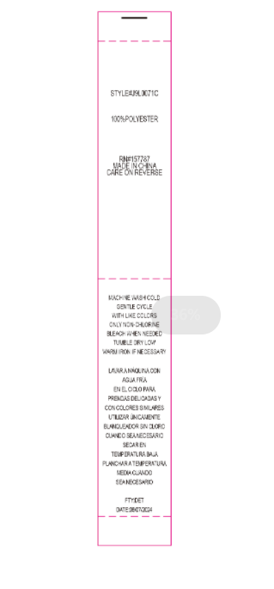

 | 洗标（洗语看附页） |  |  |  | 0 |  | 普通色丁带（不分尺码，分款号） |  | 洗标款号：J9L0071C，RN # 157787 洗语见附页，工厂FTY：DET， 日期：DATE：06/07/2024 | 4133

 | 金额合计： |  |  | ￥0.00 |  |  |  | 人民币大写： |  | RMB0

 |  | 送货地址： 柯朗：河北省衡水市阜城县兴业街柯朗服饰

 |  | 送货联系人： 宋丹

 |  | 电话： 18232960900

 |  | 其他：

